BTS_증빙
BTS 이슈 / 주요 TC 직접 플레이 증빙
확정 결함, 관찰·UX 후보와 주요 기능 TC의 직접 플레이 근거를 정리함. 확정 결함은 최상단에 배치하고 Jira 등록 시 BTS ID를 연계 관리함.

이슈 ID | 관련 TC ID | 분류 | 이슈/관찰 내용 | 기대/확인 기준 | 재현 절차 | 재현율 | 실행 환경 | 증빙 메모·BTS ID | 상태
BUG-001 | CPB26-RISK-009 | Bug | 신규 하드 리그 첫 경기에서 타석 기록이 없는 상대 타자의 출루율과 OPS가 1.000으로 표시됨. 동일 조건의 사용자 팀은 0으로 표시되며, 두 번째 경기에서는 동일 상대 선수의 출루율과 OPS가 0.500으로 표시됨. | 신규 리그 무기록 상태의 출루율과 OPS는 0 또는 무기록으로 양 팀 동일 기준으로 표시되어야 한다. 경기 결과 반영 후에는 실제 출루 기록에 따라 계산되어야 한다. | 신규 하드 리그 시작 → 첫 경기 사용자 팀·상대 팀 첫 타석 전 기록 비교 → 상대 선수 3명 이상 확인 → 두 번째 경기 동일 선수 기록 재확인 | 신규 리그 1회 / 상대 선수 다수 반복 확인 | Galaxy S23 Ultra / Android 16 / One UI 8.5 / 앱 12.3.1 | BUG-001-E01~E04 화면 이미지 연결 / Jira KAN-4 등록 완료 | Fail · Jira 연계
OBS-001 | CPB26-MATCH-010 / CPB26-MATCH-011 / CPB26-PITCH-012 / CPB26-PITCH-013 | Observation/Risk | 공격·수비의 조작 구간에 따라 일시정지 버튼 노출과 앱 전환 복귀 방식이 다르게 처리됨. | 상태별 복귀 방식이 일관되게 처리되고, 복귀 후 화면 멈춤·입력 불가·UI 깨짐이 없어야 함. | 공격 교체 가능 구간, 공격 투구 직전 구간, 수비 구종 선택 구간, 수비 투구 위치 선택 구간을 나누어 앱 전환 후 복귀 결과를 확인. | 핵심 구간별 2~3회 반복 확인 | Galaxy S23 Ultra / Android 16 / One UI 8.5 / 앱 12.3.1 | OBS-001-E01~E05 화면 이미지와 반복 확인 내용 연결 | 관찰 후보
UX-001 | CPB26-BAT-005 | UX/Observation | L번트와 R번트 입력에서 서로 다른 타구 방향이 관찰됨. 라이브 경기 특성상 동일 타자·동일 구종·동일 투구 위치 조건은 통제하기 어려움. | TC Pass 기준은 L/R 버튼 입력 정상 처리와 조작 안정성이다. 타구 방향 차이와 번트 성공 여부는 UX 관찰로 별도 관리한다. | 서로 다른 타격 기회에서 L번트와 R번트를 각각 실행하고 버튼 입력 처리, 경기 진행, 타구 방향을 확인한다. | L/R 각 1회 이상 직접 확인 | Galaxy S23 Ultra / Android 16 / One UI 8.5 / 앱 12.3.1 | UX-001-E01~E03 화면 이미지와 관찰 내용 연결 | UX 후보
BUG-001 직접 플레이 증빙 · 신규 하드 리그 상대 타자 출루율·OPS 표시
증빙 ID | 관련 TC ID | 판정 | 확인 조건 | 관찰 결과 | 이미지 설명 | 이미지
BUG-001-E01 | CPB26-RISK-009 | Fail | 신규 하드 리그 1경기 / 사용자 팀 첫 타석 전 | 타율·안타·출루율·장타율·OPS가 모두 0으로 표시됨. | 사용자 팀 무기록 초기값 0 | 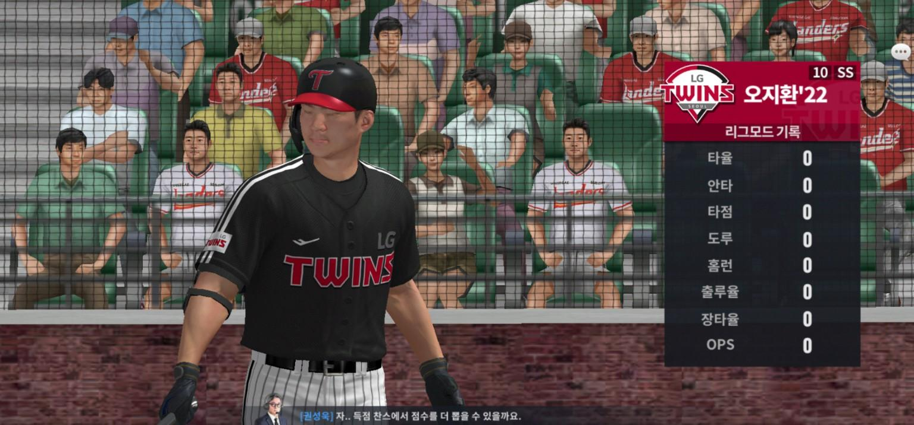
BUG-001-E02 | CPB26-RISK-009 | Fail | 신규 하드 리그 1경기 / 상대 팀 첫 타석 전 | 타율·안타·장타율은 0이나 출루율과 OPS가 1.000으로 표시됨. | 상대 팀 첫 타석 전 1.000 | 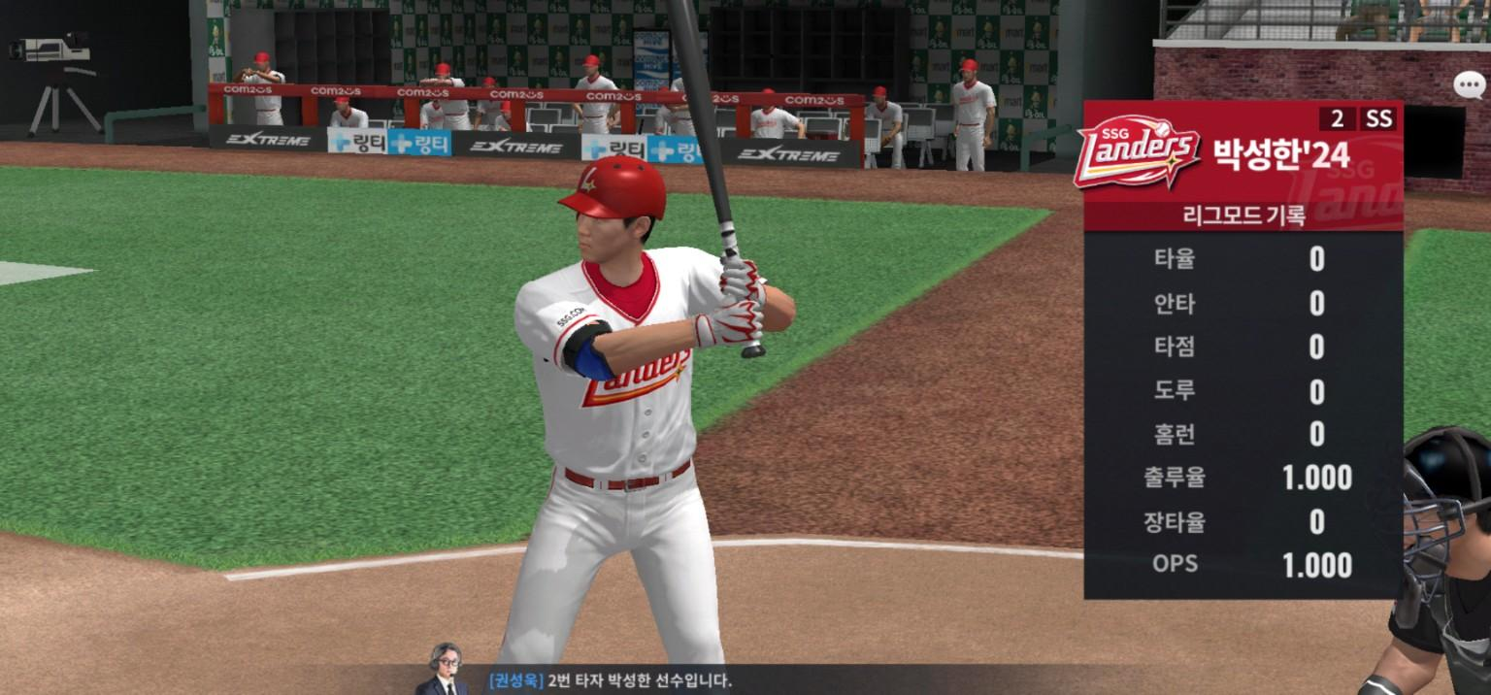
BUG-001-E03 | CPB26-RISK-009 | Fail | 신규 하드 리그 1경기 / 다른 상대 선수 첫 타석 전 | 다른 상대 선수도 출루율과 OPS가 1.000으로 동일하게 표시됨. | 상대 선수 다수 반복 1.000 | 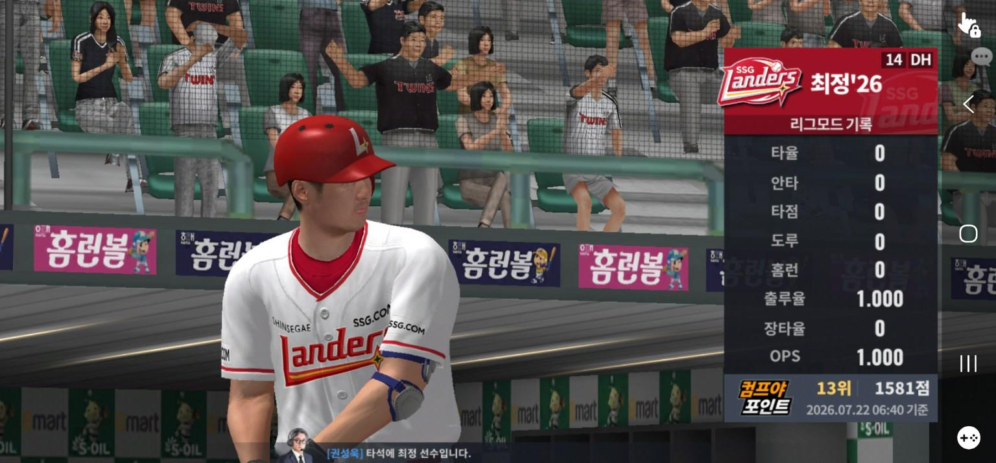
BUG-001-E04 | CPB26-RISK-009 | 보강 | 신규 하드 리그 2경기 / 동일 상대 선수 | 첫 경기 1.000이었던 동일 선수의 출루율과 OPS가 두 번째 경기에서 0.500으로 표시됨. | 두 번째 경기 0.500 추가 관찰 | 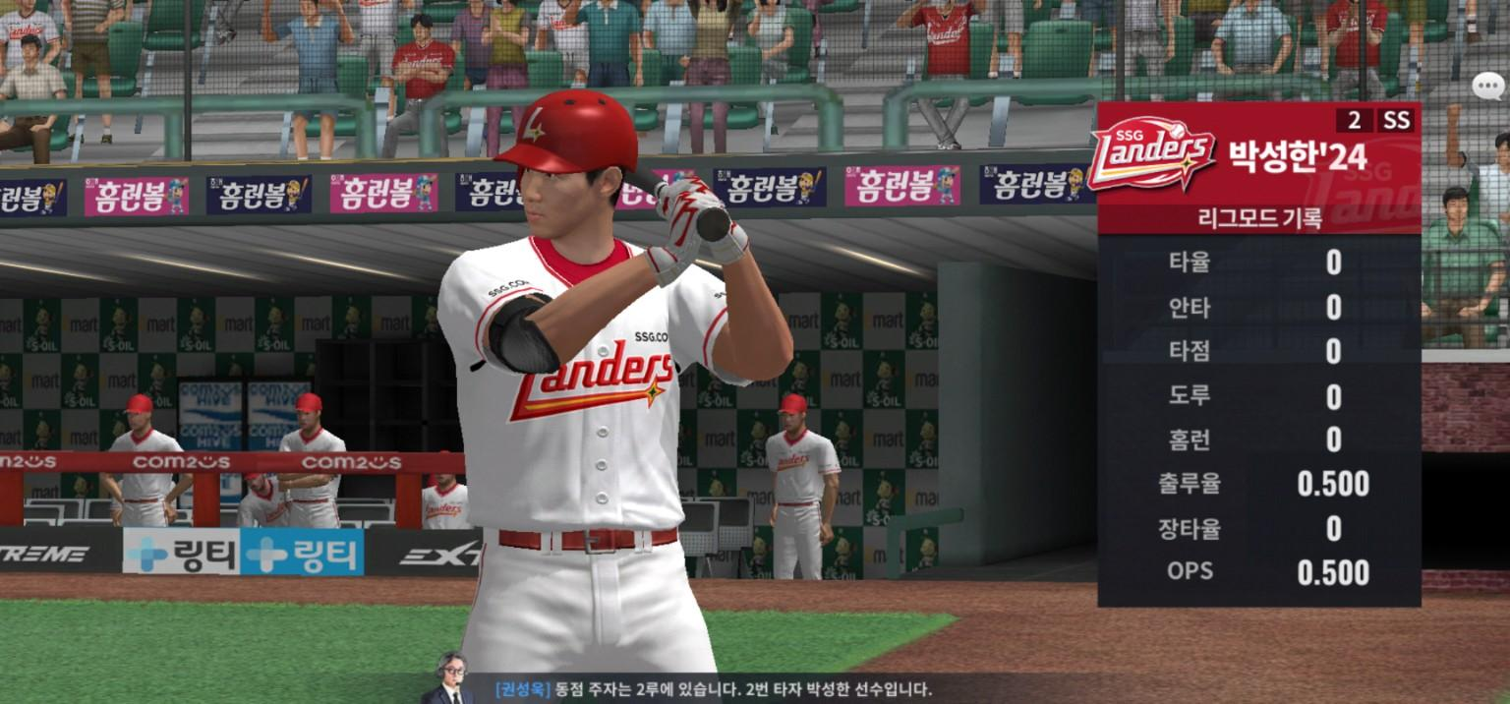

OBS-001 관찰 연결 표 · 앱 전환/일시정지 상태별 관찰
관찰 ID | 후보 ID | 구간 | 화면 상태 | 관찰 결과 | 이미지 설명 | 이미지
OBS-001-E01 | OBS-001 | 공격 / 교체 가능 구간 | 타자 적용 효과 화면, 일시정지 버튼 표시 | 앱 전환 후 일시정지 메뉴로 복귀되는 흐름을 반복 확인 | 공격 교체 가능 구간 | 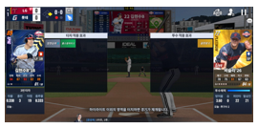
OBS-001-E02 | OBS-001 | 공격 / 앱 복귀 | 일시정지 메뉴 표시 | 반복 확인 시 [계속 하기] 등 일시정지 메뉴가 동일하게 표시됨 | 앱 복귀 후 일시정지 메뉴 | 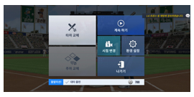
OBS-001-E03 | OBS-001 | 공격 / 투구 직전 | 일시정지 버튼 미표시 | 반복 확인 시 메뉴 없이 투구·타격 흐름으로 이어짐 | 타격 진행 구간 | 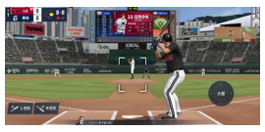
OBS-001-E04 | OBS-001 | 수비 / 구종 선택 | 구종 버튼과 일시정지 버튼 표시 | 반복 확인 시 수비 구종 선택 구간에서 일시정지 가능 상태 유지 | 수비 구종 선택 | 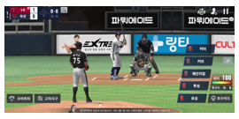
OBS-001-E05 | OBS-001 | 수비 / 투구 위치 선택 | 투구 위치 조정 UI, 일시정지 버튼 미표시 | 1분 대기와 앱 전환 반복 확인 후에도 위치 선택 상태 유지 | 수비 투구 위치 선택 | 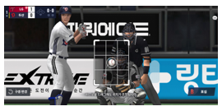

UX-001 관찰 연결 표 · L/R 번트 방향 및 경기 흐름 제약
관찰 ID | 후보 ID | 구간 | 화면 상태 | 관찰 결과 | 이미지 설명 | 이미지
UX-001-E01 | UX-001 | 번트 / L 선택 | [L번트] 선택 상태 | 좌측 방향 번트 시도 관찰 | L번트 선택 | 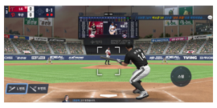
UX-001-E02 | UX-001 | 번트 / R 선택·진행 | [R번트] 선택 또는 타격 진행 상태 | 우측 방향 번트 시도와 타구 결과 기록 대상 | R번트 선택/진행 | 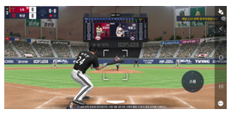
UX-001-E03 | UX-001 | 번트 / 반복 결과 | 다른 타자 조건의 번트 시도 화면 | 파울, 투수 앞 타구, 포수 처리, 뜬공 등 결과 기록 대상 | 반복 시도 결과 | 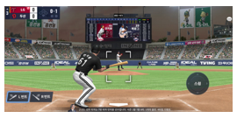

PITCH-010 직접 플레이 증빙 · 수동 제구 타이밍 판정
증빙 ID | 관련 TC ID | 판정 | 확인 조건 | 관찰 결과 | 이미지 설명 | 이미지
PITCH-010-E01 | CPB26-PITCH-010 | Perfect | 수동 제구 / 1경기 반복 확인 | Perfect 문구 표시 후 투구와 경기 진행이 정상적으로 이어짐. | Perfect 판정 1 | 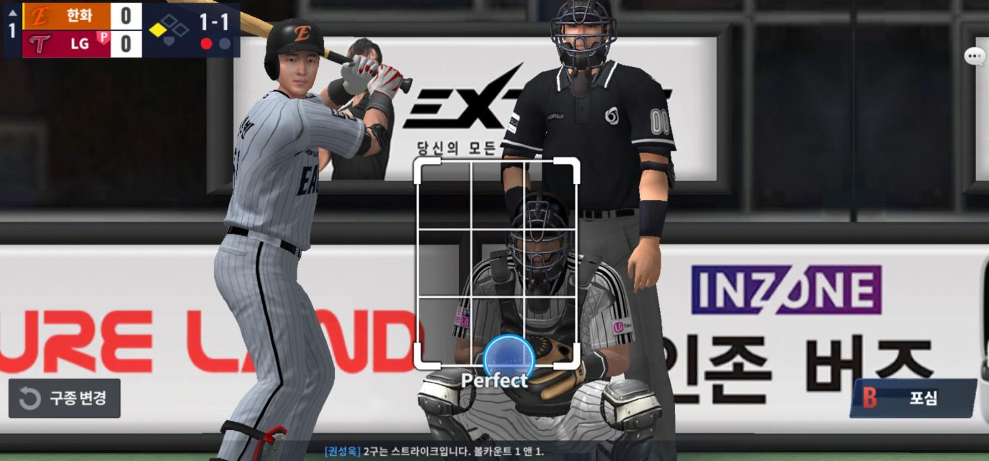
PITCH-010-E02 | CPB26-PITCH-010 | Perfect | 수동 제구 / 1경기 반복 확인 | 다른 타석에서도 Perfect 문구와 후속 투구 진행을 확인함. | Perfect 판정 2 | 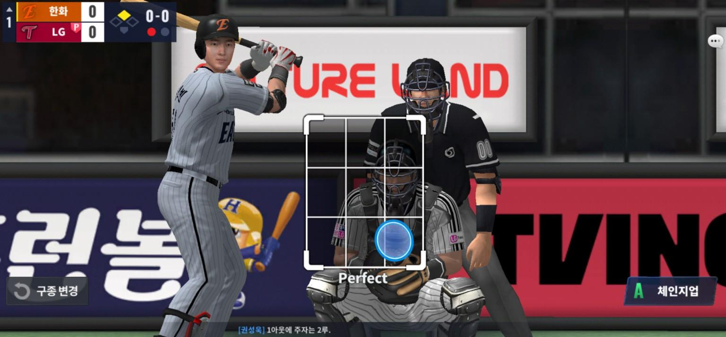
PITCH-010-E03 | CPB26-PITCH-010 | Great | 입력 타이밍 변경 | Great 문구 표시 후 투구와 경기 진행이 정상적으로 이어짐. | Great 판정 | 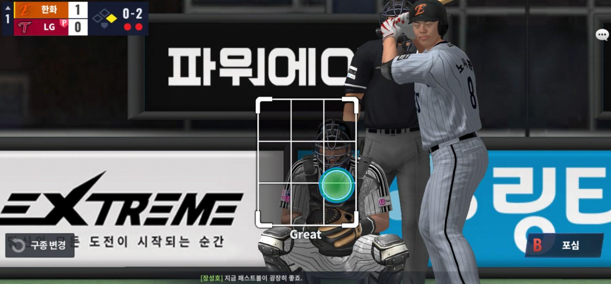
PITCH-010-E04 | CPB26-PITCH-010 | Good | 입력 타이밍 변경 | Good 문구 표시 후 투구와 경기 진행이 정상적으로 이어짐. | Good 판정 | 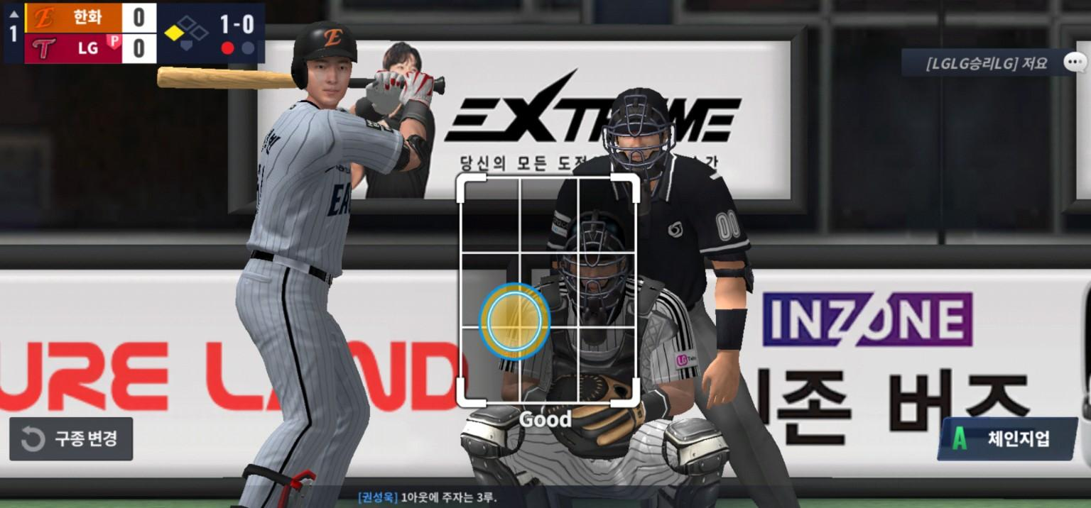
PITCH-010-E05 | CPB26-PITCH-010 | Bad | 입력 타이밍 변경 | Bad 문구 표시 후에도 투구와 경기 진행이 정상적으로 이어짐. 판정별 결과 차이는 본 TC 범위에서 제외함. | Bad 판정 | 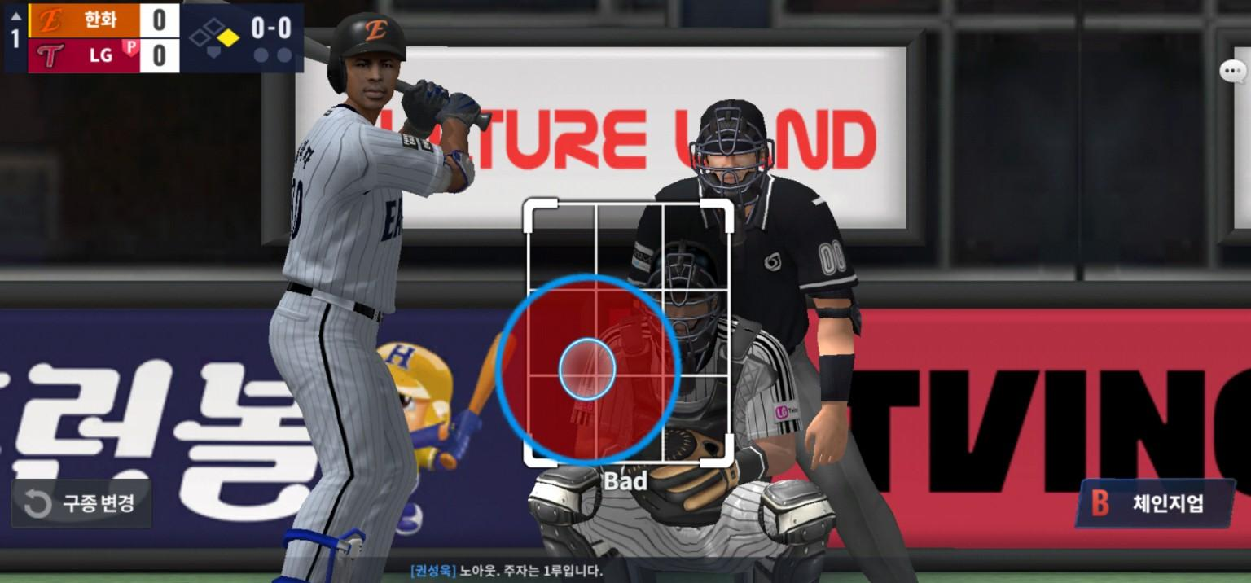

관찰·UX 후보 직접 플레이 비교 메모
후보 ID | 회차 | 조건 | 입력 | 관찰 결과 | 판정 메모
OBS-001 | 2~3회 반복 | 공격 교체 가능 구간 | 앱 전환 후 복귀 | 일시정지 메뉴 표시 | 화면 멈춤 없음
OBS-001 | 2~3회 반복 | 공격 투구 직전 | 앱 전환 후 복귀 | 메뉴 없이 경기 진행 | 공이 바로 날아옴
OBS-001 | 2~3회 반복 | 수비 위치 선택 | 1분 대기 + 앱 전환 | 위치 선택 상태 유지 | 자동 투구 없음
UX-001 | 1회 | 유사 조건 | L번트 선택 | 좌측 방향 타구 | 방향 차이 확인
UX-001 | 1회 | 유사 조건 | R번트 선택 | 우측 방향 타구 | 방향 차이 확인

